Spongebob
Photo | Size | Qty
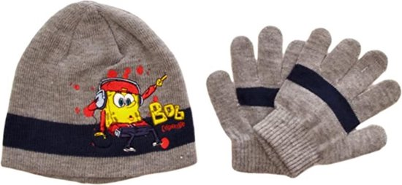 | 52 cm | 11
 | 54 cm | 3
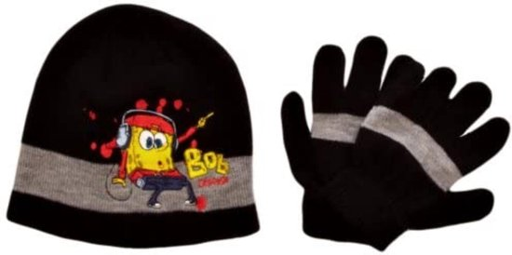 | 52 cm | 9
 | 54 cm | 1
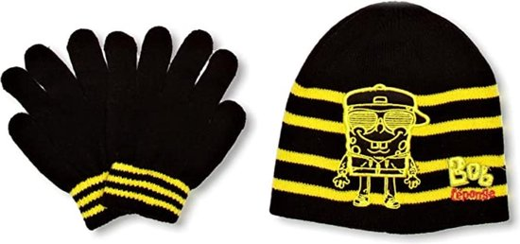 | 52 cm | 11
 | 54 cm | 8
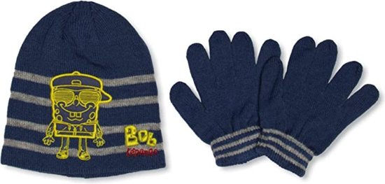 | 52 cm | 12
 | 54 cm | 12
Totaal: |  | 67

